상품제안서
컬러세탁볼 3P | 상품코드: S38728

 |  |  |  |  |  |  | 02-713-8555 | www.synergygift.co.kr
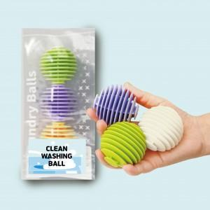

【상세/제작정보】 | ※스티커 포함가

【인쇄/포장옵션】 | 스티커 / OPP(비닐)

【공급단가】 | 수량 | 300~ | 500~ | 1,000~ | 3,000~ | 5,000~
*VAT별도 | 단가 | 2,600원 | 2,560원 | 2,500원 | 2,400원 | 2,300원

【상품 URL】 | https://www.synergygift.co.kr:443/src/goods_detail.php?gdno=38728

